Tabelle1
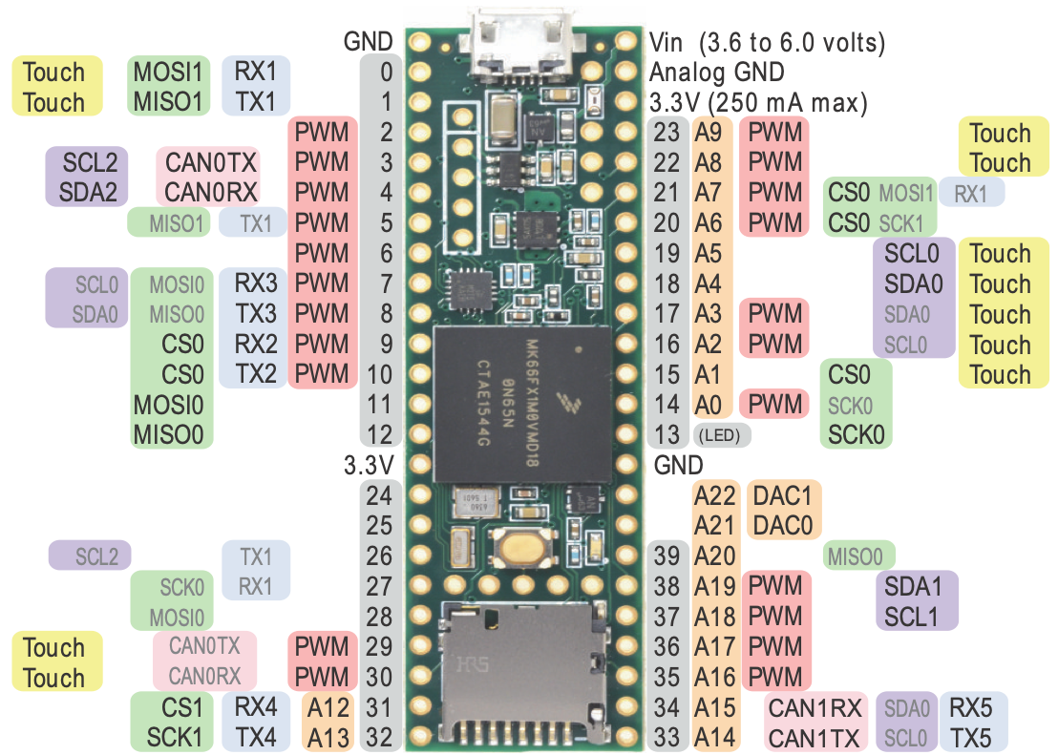
MKL02 DC (14)
MKL02 DD (16)
Pin | Funktion | Signal | Verwendung | ct-Bot | optional | Pin Name
0 | MOSI1/RX1 | SOUT_1 | SPI 1 Slave MISO (SOUT) |  | x | PTB16
1 | MISO1/TX1 | SIN_1 | SPI 1 Slave MOSI (SIN) |  | x | PTB17
2 | SPI0 CS0/PWM (FTM3) | SPI_0_CS_0 | SPI 0 Master CS 0 (z.B. Display CS) |  | x | PTD0
3 | PWM (FTM1)/SCL2 | PWM_ERW_5 | PWM Erweiterung 5 oder I2C 2 |  | x | PTA12
4 | PWM (FTM1)/SDA2 | PWM_ERW_6 | PWM Erweiterung 6 oder I2C 2 |  | x | PTA13
5 | PWM (FTM0) | SERVO_1_PWM | Servo 1 | x |  | PTD7
6 | PWM (FTM0)/SPI1 CS0/SPI0 CS1 | SERVO_2_PWM | Servo 2 |  | x | PTD4
7 | SCL0/RX3/PWM (FTM3) | SCL_0 | I2C 0 (5V: Sensoren, Ena) |  |  | PTD2
8 | SDA0/TX3/PWM (FTM3) | SDA_0 | I2C 0 (5V: Sensoren, Ena) |  |  | PTD3
9 | RX2/PWM (FTM0)/SPI0 CS1 | RX_2 | Wi-Fi oder USB2Bot TX | x | x | PTC3
10 | TX2/PWM (FTM0)/SPI0 CS0 | TX_2 | Wi-Fi oder USB2Bot RX | x | x | PTC4
11 | MOSI0 | MOSI_0 | SPI 0 Master MOSI |  | x | PTC6
12 | MISO0 | MISO_0 | SPI 0 Master MISO |  | x | PTC7
13 | PWM (FTM0)/GPIO | TEENSY_LED | Debug LED |  |  | PTC5
14 | SCK0/A0/PWM (FTM3) | SCK_0 | SPI 0 Master SCK |  | x | PTD1
15 | SPI0 CS4/A1 | SPI_0_CS_4 | SPI 0 Master CS 4 (z.B. Display D/C) |  | x | PTC0
16 | PWM (TPM1)/A2/SCL0 | PWM_ERW_1 | PWM Erweiterung 1 |  | x | PTB0
17 | PWM (TPM1)/A3/SDA0 | PWM_ERW_2 | PWM Erweiterung 2 |  | x | PTB1
18 | A4/SDA0 | KANTE_L | Kantensensor L | x |  | PTB3
19 | A5/SCL0 | KANTE_R | Kantensensor R | x |  | PTB2
20 | PWM (FTM0)/A6/SCK1/SPI0 CS2 | SERVO_5_PWM | Servo 5 oder SPI0 CS 2 |  | x | PTD5
21 | PWM (FTM0)/A7/MOSI1/SPI0 CS3 | SERVO_4_PWM | Servo 4 oder SPI0 CS 3 |  | x | PTD6
22 | PWM (FTM0)/A8/SPI0 CS3 | SERVO_1_FB | Servo 1 Feedback |  |  | PTC1
23 | PWM (FTM0)/A9/SPI0 CS2 | SERVO_2_FB | Servo 2 Feedback |  | x | PTC2
24 | GPIO | GPIO_24 | Erweiterung |  | x | PTE26
25 | PWM (FTM0)/GPIO | SERVO_3_PWM | Servo 3 |  | x | PTA5
26 | TX1/SPI0 CS0 | TX_1 | RPi Uart RX |  | x | PTA14
27 | RX1/SCK0 | RX_1 | RPi Uart TX |  | x | PTA15
28 | GPIO/MOSI0 | FERNBED | Fernbedienung | x |  | PTA16
29 | PWM (FTM2)/GPIO | PWM_ERW_3 | PWM Erweiterung 3 |  | x | PTB18
30 | PWM (FTM2)/GPIO | PWM_ERW_4 | PWM Erweiterung 4 |  | x | PTB19
31 | SPI1 CS0/A12/RX4 | SPI_1_CS_0 | SPI 1 Slave CS 0 |  | x | PTB10
32 | SCK1/A13/TX4 | SCK_1 | SPI 1 Slave SCK |  | x | PTB11
33 | TX5/A14/SCL0 | TX_5 | Uart 5 TX |  | x | PTE24
34 | RX5/A15/SDA0 | RX_5 | Uart 5 RX |  | x | PTE25
35 | PWM (FTM3)/A16 | MOT_L_PWM | Motor L PWM | x |  | PTC8
36 | PWM (FTM3)/A17 | MOT_R_PWM | Motor R PWM | x |  | PTC9
37 | SCL1/PWM (FTM3)/A18 | SCL_1 | I2C 1 oder PWM |  | x | PTC10
38 | SDA1/PWM (FTM3)/A19 | SDA_1 | I2C 1 oder PWM |  | x | PTC11
39 | A20/MISO0 | BAT_IN_FB | Überwachung Batterie |  |  | PTA17
A21 | DAC0/A21 | AUDIO_OUT | Audio Out |  | x | ADC0_SE23
A22 | DAC1/A22 | A_22_DAC_1 | Analog Erweiterung |  | x | ADC1_SE23
40 | GPIO | ﻿MOT_L_DIR | Motor L Control | x |  | PTA28
41 | GPIO | ﻿MOT_R_DIR | Motor R Control | x |  | PTA29
42 | GPIO | BPS | BPS Sensor |  | x | PTA26
43 | GPIO/SPI2 CS0 | RAD_L | Radencoder L | x |  | PTB20
44 | GPIO/MOSI2 | RAD_R | Radencoder R | x |  | PTB22
45 | GPIO/MISO2/SPI0 CS5 | SPI_0_CS_5 | Erweiterung oder SPI 0 CS 5 |  | x | PTB23
46 | GPIO/SCK2 | GPIO_46 | Erweiterung |  | x | PTB21
47 | RX6/SCL0 | RX_6 | Uart 6 (LPUART 0) RX |  | x | PTD8
Sources: https://www.pjrc.com/teensy/card9a_rev1.pdf; https://www.pjrc.com/teensy/card9b_rev1.pdf
48 | TX6/SDA0 | TX_6 | Uart 6 (LPUART 0) TX |  | x | PTD9
49 | A23 | LDR_L | Lichtsensor L | x |  | PTB4
50 | A24 | LDR_R | Lichtsensor R | x |  | PTB5 | PWM |  |  |  |  |  |  | Signale | 63
51 | MISO2/GPIO | MISO_2 | SPI 2 Master MISO oder GPIO |  | x | PTD14 | Timer | Verwendung |  | Frequenz | Auflösung |  |  | GND | 1
52 | MOSI2/GPIO | MOSI_2 | SPI 2 Master MOSI oder GPIO |  | x | PTD13 | FTM0 | PWM Servos |  | 50 Hz | 16 Bit |  |  | AGND | 1
53 | SCK2/GPIO | SCK_2 | SPI 2 Master SCK oder GPIO |  | x | PTD12 | FTM1 | PWM Erweiterung 5/6 |  |  |  |  |  | 5V | 1
54 | SPI2 CS1/GPIO | SPI_2_CS_1 | SPI 2 Master CS1 oder GPIO |  | x | PTD15 | FTM2 | PWM Erw. 3/4 (z.B. Display) |  | 915 Hz | 16 Bit |  |  | I2C 5V | 2
55 | SPI2 CS0/GPIO | SPI_2_CS_0 | SPI 2 Master CS0 oder GPIO |  | x | PTD11 | FTM3 | PWM Motor |  | 29296 Hz | 11 Bit |  |  |  | 68
56 | SDA3/PWM (FTM3) | SDA_3 | I2C 3 (5V: LEDs, ENA CNY70) |  |  | PTE10 | TPM1 | PWM Erweiterung 1/2
57 | SCL3/PWM (FTM3) | SCL_3 | I2C 3 (5V: LEDs, ENA CNY70) |  |  | PTE11
A11 | A11 | LINIE_R | Liniensensor R | x |  | ADC1_DM0 | SPI0 CS |  |  |  | SPI1 CS
A10 | A10 | LINIE_L | Liniensensor L | x |  | ADC1_DP0 | SPI Signal | Pin Name | Pin |  | SPI Signal | Pin Name | Pin
D+ | DP | USB_1_D+ | USB Host |  | x | USB1_DP | SPI0_PCS0 | PTD0 | 2 |  | SPI1_PCS0 | PTD4 | 6
D- | DM | USB_1_D- | USB Host |  | x | USB1_DM | SPI0_PCS0 | PTC4 | 10 |  | SPI1_PCS0 | PTB10 | 31
Vb | VBat | VBAT_RTC | RTC Batterie |  | x | VBAT | SPI0_PCS0 | PTA14 | 26 |  | SPI1_PCS0 | PTE4 | -
R | Reset | RESET | Reset Teensy |  | x | RESET_b | SPI0_PCS1 | PTD4 | 6 |  | SPI1_PCS1 | PTE0 | -
 |  |  |  |  |  |  | SPI0_PCS1 | PTC3 | 9 |  | SPI1_PCS1 | PTB9 | -
 | Anmerkungen |  |  |  |  |  | SPI0_PCS2 | PTD5 | 20 |  | SPI1_PCS2 | PTE5 | -
 | - SPI 0 und SPI 1 evtl. tauschen (Master / Slave für RPi) -> Performance Nachteil von SPI 1 checken - Distanzsensoren über I2C (z.B. VL53L0X) - Transportfachüberwachung über I2C (z.B. VL6180X) - Maussensor bisher nicht berücksichtigt, da aktuell unklar, ob verfügbar. Evtl. an SPI 2 anschließen - PWM auf alternativen Pin-Funktionen gelb markiert, unklar ob möglich, da kein Treiber-Support (25, 56, 57) - Verfügbare UARTs: 1 (RPi), 2 (Wi-Fi), 5, 6 (LPUART 0) - Verfügbare I2C-Busse: 0 (ENA, LEDs), 1, 2, 3 - Verfügbare SPI-Busse: 0, 1, 2 - Pin-Fähigkeiten für SPI gemäß K66P144M180SF5RMV2.pdf -> Rest ist noch zu überprüfen |  |  |  |  |  | SPI0_PCS2 | PTC2 | 23 |  | SPI1_PCS3 | PTE6 | -
 |  |  |  |  |  |  | SPI0_PCS3 | PTD6 | 21
 |  |  |  |  |  |  | SPI0_PCS3 | PTC1 | 22 |  | SPI2 CS
 |  |  |  |  |  |  | SPI0_PCS4 | PTC0 | 15 |  | SPI Signal | Pin Name | Pin
 |  |  |  |  |  |  | SPI0_PCS5 | PTB23 | 45 |  | SPI2_PCS0 | PTB20 | 43
 |  |  |  |  |  |  |  |  |  |  | SPI2_PCS0 | PTD11 | 55
 |  |  |  |  |  |  |  |  |  |  | SPI2_PCS1 | PTD15 | 54

This work (excluding the teensy images) is licensed under the Creative Commons Attribution-ShareAlike 4.0 International License. To view a copy of this license, visit http://creativecommons.org/licenses/by-sa/4.0

